会員情報登録画面
 |  | 画面設計書 |  | システム名 |  |  | ショッピングサイト |  |  |  |  | 版数 | 作成者 | 作成日 |  | 承認者 | 承認日
 |  |  |  | 画面ID |  |  |  |  |  |  |  | 初版 | 吉岡諒真 | 2025-06-02
 |  |  |  | 画面名 |  |  | 会員情報登録画面 |  |  |  |  | 版
 |  |  |  | JSP/HTML名 |  |  | member-registration.html |  |  |  |  | 版

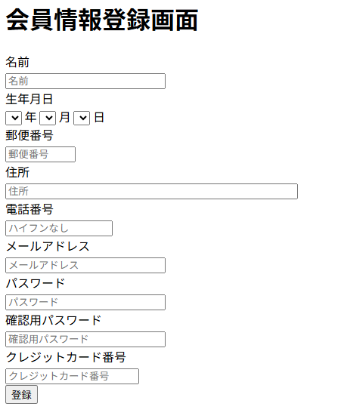
②
■会員情報登録画面 |  |  |  |  |  |  |  |  | ■処理概要
 |  |  |  |  |  |  |  |  | ・会員情報の登録を行う
 |  |  |  |  |  |  |  |  | ・会員情報変更後はログイン画面に遷移する

名前は必須入力です

①
 |  |  |  |  |  |  |  |  | ■項目
 |  |  |  |  |  |  |  |  | ①名前、生年月日、郵便番号、住所、電話番号、メールアドレス
 |  |  |  |  |  |  |  |  |  | パスワード、確認用パスワード、クレジットカード番号入力欄
 |  |  |  |  |  |  |  |  | ②エラーメッセージ欄
 |  |  |  |  |  |  |  |  | ③情報登録ボタン

③

No. | 項目名(和名) |  | name属性 |  | I/O | データ型 |  | 桁 | 必 | 位置 | タグ |  |  |  | 備考
1 | 名前 |  | user_name |  | I | String |  |  | ● |  | <label for="user_name">
2 | 生年月日 |  | birth |  | I | Date |  |  | ● |  | <label for="birth">
3 | 郵便番号 |  | zip |  | I | Int |  |  | ● |  | <label for="zip">
4 | 住所 |  | address |  | I | String |  |  | ● |  | <label for="address">
5 | 電話番号 |  | tel |  | I | Int |  |  | ● |  | <label for="tel">
6 | メールアドレス |  | email |  | I | String |  |  | ● |  | <label for="email">
7 | パスワード |  | password |  | I | String |  |  | ● |  | <label for="password">
8 | 確認用パスワード |  | confirmPassword |  | I | String |  |  | ● |  | <label for="confilmpassword”＞
9 | クレジットカード番号 |  | card |  | I | Int |  |  | ● |  | <label for="card">
10 | [登録]ボタン |  |  |  |  |  |  |  |  |  | <input type="submit">
11 | ページID
12
13
14
15

■機能補足

